STY704
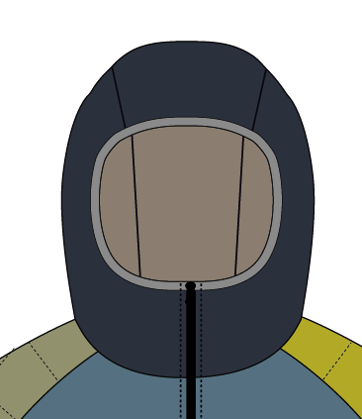
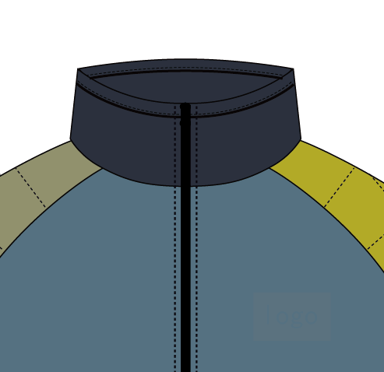
WIND JACKET OPTION |  |  |  |  |  |  |  |  |  |  |  |  |  |  |  |  | SJM2223/SJW2223
款号 | 项目号 | 名称 | 中文名称 | 分组 | 选项号 | 选项名 | 中文选项名 | 默认项 |  | 加价 | 色彩ID | 输入类型 | 输入内容 | 排序 | 成本价 | 备注
STY704 | G001 | Gender | 款式性别 |  | 1 | Men | 男款 | TRUE | TRUE |  |  |  |  | 1 | 0
 |  |  |  |  | 2 | Women | 女款 | FALSE | TRUE |  |  |  |  | 2 | 0
STY704 | I002 | Filling | 填充物 |  | 1 | Synthetic | 普通棉 | TRUE | TRUE |  |  |  |  | 1 | 0
 |  |  |  |  | 2 | Recycle Synthetic | 环保棉 | FALSE | TRUE |  |  |  |  | 2 | 0
STY704 | I003 | Hood | 帽型 |  | 1 | Collar | 领子 | TRUE | TRUE |  |  |  |  | 1 | 0
 |  |  |  |  | 2 | Hood | 连帽 | FALSE | TRUE |  |  |  |  | 2 | 0
STY704 | C001 | Hood/Collar Color | 帽领颜色 |  | 1 | Birch White | 桦木灰 | FALSE | TRUE |  | 1 |  |  | 1 | 0 | 每个选项各此26个选项值
STY704 | C008 | Main Body Front Top Color | 大身上段颜色 |  | 2 | Willow Gray | 乌云灰 | FALSE | TRUE |  | 6 |  |  | 2 | 0
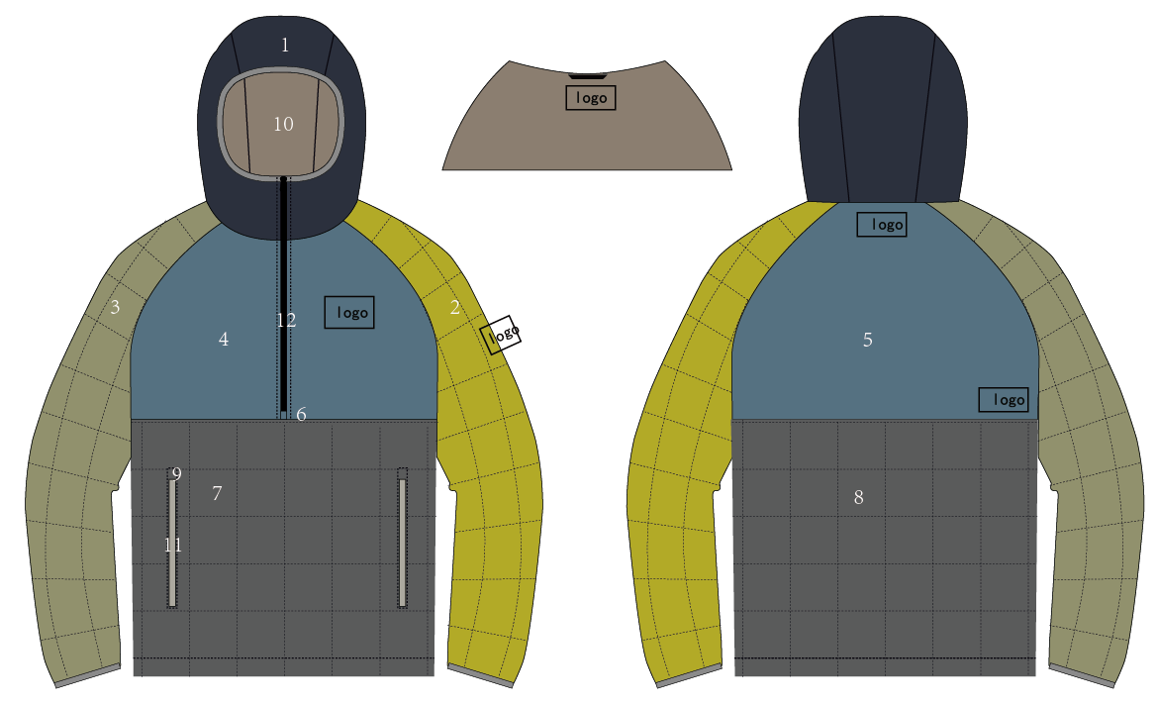
STY704 | C014 | Main Body Front Bottom Color | 大身下段颜色 |  | 3 | Asphalt Gray | 沥青灰 | TRUE | TRUE |  | 8 |  |  | 3 | 0
STY704 | C018 | Left Sleeve Color | 左袖颜色 |  | 4 | Kombu Green | 墨绿色 | FALSE | TRUE |  | 14 |  |  | 10 | 0
STY704 | C019 | Right Sleeve Color | 右袖颜色 |  | 5 | Estate Blue | 靛蓝色 | FALSE | TRUE |  | 7 |  |  | 17 | 0
STY704 | C029 | Lining Color | 里料颜色 |  | 6 | Midnight Black | 黑色 | FALSE | TRUE |  | 17 |  |  | 6 | 0
 |  |  |  |  | 8 | Pear Green | 浅绿色 | FALSE | TRUE |  | 4 |  |  | 11 | 0
 |  |  |  |  | 9 | Saffron Yellow | 橘黄色 | FALSE | TRUE |  | 11 |  |  | 22 | 0
 |  |  |  |  | 10 | Russet Orange | 黄褐色 | FALSE | TRUE |  | 2 |  |  | 23 | 0
 |  |  |  |  | 11 | Dynamite Orange | 橘红色 | FALSE | TRUE |  | 10 |  |  | 24 | 0
 |  |  |  |  | 12 | Chinese Red | 朱红色 | FALSE | TRUE |  | 9 |  |  | 7 | 0
 |  |  |  |  | 13 | Pool Green | 水绿色 | FALSE | TRUE |  | 3 |  |  | 12 | 0
 |  |  |  |  | 14 | Caneel Blue | 海湾蓝 | FALSE | TRUE |  | 31 |  |  | 19 | 0
 |  |  |  |  | 15 | Diva Blue | 天蓝色 | FALSE | TRUE |  | 5 |  |  | 18 | 0
 |  |  |  |  | 16 | Jolly Green | 树叶绿 | FALSE | TRUE |  | 12 |  |  | 13 | 0
 |  |  |  |  | 17 | Kale Green | 蔬菜绿 | FALSE | TRUE |  | 34 |  |  | 14 | 0
 |  |  |  |  | 18 | Shaded Spruce | 云杉绿 | FALSE | TRUE |  | 35 |  |  | 15 | 0
 |  |  |  |  | 20 | Royal Lilac | 丁香紫 | FALSE | TRUE |  | 32 |  |  | 28 | 0
 |  |  |  |  | 21 | Imperial Purple | 茄子紫 | FALSE | TRUE |  | 16 |  |  | 26 | 0
 |  |  |  |  | 22 | Starfish Purple | 海星紫 | FALSE | TRUE |  | 15 |  |  | 27 | 0
 |  |  |  |  | 23 | Dahlia Red | 宝石红 | FALSE | TRUE |  | 13 |  |  | 8 | 0
 |  |  |  |  | 31 | Eclipse | 日食蓝 | FALSE | TRUE |  | 47 |  |  | 31 | 0
 |  |  |  |  | 32 | Coffee | 深咖色 | FALSE | TRUE |  | 48 |  |  | 32 | 0
 |  |  |  |  | 33 | Bluestone | 青石色 | FALSE | TRUE |  | 49 |  |  | 33 | 0
 |  |  |  |  | 34 | Desert Taupe | 沙褐色 | FALSE | TRUE |  | 50 |  |  | 34 | 0 |  | Hood Color | 帽子颜色 | 帽子颜色 | 1
 |  |  |  |  | 35 | Sage | 灰绿色 | FALSE | TRUE |  | 52 |  |  | 35 | 0 |  |  |  | 领子颜色
STY704 | C032 | Main Zipper Color | 主拉链颜色 |  | 1 | Birch White | 桦木灰 | FALSE | TRUE |  | 1 |  |  | 1 | 0 | 每个选项各此28个选项值 |  |  | 底襟颜色
STY704 | C037 | Pocket Zipper Color | 手口袋拉链颜色 |  | 2 | Willow Gray | 乌云灰 | FALSE | TRUE |  | 6 |  |  | 2 | 0 |  | Left Sleeve Color | 左袖颜色 | 左袖颜色 | 2
 |  |  |  |  | 3 | Asphalt Gray | 沥青灰 | TRUE | TRUE |  | 8 |  |  | 3 | 0 |  | Right Sleeve Color | 右袖颜色 | 右袖颜色 | 3
 |  |  |  |  | 4 | Kombu Green | 墨绿色 | FALSE | TRUE |  | 14 |  |  | 10 | 0 |  | Main Body Front Top Color | 大身上段颜色 | 前片左右上段颜色 | 4
 |  |  |  |  | 5 | Estate Blue | 靛蓝色 | FALSE | TRUE |  | 7 |  |  | 17 | 0 |  |  |  | 后上段颜色 | 5
 |  |  |  |  | 6 | Midnight Black | 黑色 | FALSE | TRUE |  | 17 |  |  | 6 | 0 |  |  |  | 主拉链下止 | 6
 |  |  |  |  | 8 | Pear Green | 浅绿色 | FALSE | TRUE |  | 4 |  |  | 11 | 0 |  | Main Body Front Bottom Color | 大身下段颜色 | 前下段颜色 | 7
 |  |  |  |  | 9 | Saffron Yellow | 橘黄色 | FALSE | TRUE |  | 11 |  |  | 22 | 0 |  |  |  | 后下段颜色 | 8
 |  |  |  |  | 10 | Russet Orange | 黄褐色 | FALSE | TRUE |  | 2 |  |  | 23 | 0 |  |  |  | 下摆贴边颜色
 |  |  |  |  | 11 | Dynamite Orange | 橘红色 | FALSE | TRUE |  | 10 |  |  | 24 | 0 |  |  |  | 手口袋拉链上止 | 9
 |  |  |  |  | 12 | Chinese Red | 朱红色 | FALSE | TRUE |  | 9 |  |  | 7 | 0 |  |  |  | 手口袋布
 |  |  |  |  | 13 | Pool Green | 水绿色 | FALSE | TRUE |  | 3 |  |  | 12 | 0 |  | Lining Color | 里料颜色 | 里料颜色 | 10
 |  |  |  |  | 14 | Caneel Blue | 海湾蓝 | FALSE | TRUE |  | 31 |  |  | 19 | 0 |  | Hands Pocket Color | 手口袋颜色 | 手口袋颜色 | 11
 |  |  |  |  | 15 | Diva Blue | 天蓝色 | FALSE | TRUE |  | 5 |  |  | 18 | 0 |  | Main Zipper Color | 主拉链颜色 | 主拉链颜色 | 12
 |  |  |  |  | 16 | Jolly Green | 树叶绿 | FALSE | TRUE |  | 12 |  |  | 13 | 0
 |  |  |  |  | 17 | Kale Green | 蔬菜绿 | FALSE | TRUE |  | 34 |  |  | 14 | 0
 |  |  |  |  | 18 | Shaded Spruce | 云杉绿 | FALSE | TRUE |  | 35 |  |  | 15 | 0
 |  |  |  |  | 20 | Royal Lilac | 丁香紫 | FALSE | TRUE |  | 32 |  |  | 28 | 0
 |  |  |  |  | 21 | Imperial Purple | 茄子紫 | FALSE | TRUE |  | 16 |  |  | 26 | 0
 |  |  |  |  | 22 | Starfish Purple | 海星紫 | FALSE | TRUE |  | 15 |  |  | 27 | 0
 |  |  |  |  | 23 | Dahlia Red | 宝石红 | FALSE | TRUE |  | 13 |  |  | 8 | 0
 |  |  |  |  | 31 | Eclipse | 日食蓝 | FALSE | TRUE |  | 47 |  |  | 31 | 0
 |  |  |  |  | 32 | Coffee | 深咖色 | FALSE | TRUE |  | 48 |  |  | 32 | 0
 |  |  |  |  | 33 | Bluestone | 青石色 | FALSE | TRUE |  | 49 |  |  | 33 | 0
 |  |  |  |  | 34 | Desert Taupe | 沙褐色 | FALSE | TRUE |  | 50 |  |  | 34 | 0
 |  |  |  |  | 35 | Sage | 灰绿色 | FALSE | TRUE |  | 52 |  |  | 35 | 0
 |  |  |  |  | 36 | Pure White | 纯白 | FALSE | TRUE |  | 53 |  |  | 36 | 0
 |  |  |  |  | 37 | Lime Green | 酸橙绿 | FALSE | TRUE |  | 51 |  |  | 37 | 0
STY704 | I012 | Fit | 版型 |  | 1 | Slim Fit | 瘦版 | FALSE | TRUE |  |  |  |  | 1 | 0 | 各此3个选项值
 |  |  |  |  | 2 | Regular Fit | 正常版 | TRUE | TRUE |  |  |  |  | 2 | 0
 |  |  |  |  | 3 | Full Fit | 肥版 | TRUE | TRUE |  |  |  |  | 3 | 0
STY704 | I013 | Sleeve Length | 袖子长度 |  | 1 | Sleeve Length -1" | 短袖子 | FALSE | TRUE |  |  |  |  | 1 | 0 | 各此3个选项值
 |  |  |  |  | 2 | Regular Sleeve Length | 正常袖子 | TRUE | TRUE |  |  |  |  | 2 | 0
 |  |  |  |  | 3 | Sleeve Length +1" | 长袖子 | FALSE | TRUE |  |  |  |  | 3 | 0
STY704 | I015 | Jacket Size | 尺码 |  | 1 | 2X-Small | 2X-Small | FALSE | TRUE |  |  |  |  | 1 | 0 | 各此10个选项值
 |  |  |  |  | 2 | X-Small | X-Small | FALSE | TRUE |  |  |  |  | 2 | 0
 |  |  |  |  | 3 | Small | Small | FALSE | TRUE |  |  |  |  | 3 | 0
 |  |  |  |  | 4 | Medium | Medium | TRUE | TRUE |  |  |  |  | 4 | 0
 |  |  |  |  | 5 | Large | Large | FALSE | TRUE |  |  |  |  | 5 | 0
 |  |  |  |  | 6 | X-Large | X-Large | FALSE | TRUE |  |  |  |  | 6 | 0
 |  |  |  |  | 7 | 2X-Large | 2X-Large | FALSE | TRUE |  |  |  |  | 7 | 0
 |  |  |  |  | 8 | 3X-Large | 3X-Large | FALSE | TRUE |  |  |  |  | 8 | 0
 |  |  |  |  | 9 | 4X-Large | 4X-Large | FALSE | TRUE |  |  |  |  | 9 | 0
 |  |  |  |  | 10 | 5X-Large | 5X-Large | FALSE | TRUE |  |  |  |  | 10 | 0
STY704 | L001 | Left Chest logo | 左胸logo图 | 左胸logo图 | 4 | no image | 没有图片 | TRUE | TRUE |  |  |  |  | 1 | 0 | 各此2个选项值
STY704 | L007 | Left Sleeve logo | 左袖logo图 | 左袖logo图 | 100 | USER UPLOADED LOGO | 用户自定义上传图片 | FALSE | TRUE |  |  | 2 |  | 2 | 0
STY704 | L011 | Center Back logo | 后中logo图 | 后中logo图
STY704 | L012 | Right Back Logo | 右背logo图 | 右背logo图
STY704 | L010 | Inner Center Back logo | 内里logo图 | 内里logo图

STY704 | P018 | Left Chest Text Color | 左胸文字颜色 | 左胸文字 | 2 | Saffron Yellow | 橘黄色 | FALSE | TRUE |  | 11 |  |  | 4 | 0 | 各此8个选项值
STY704 | P017 | Left Sleeve Text Color | 左袖文字颜色 | 左袖文字 | 5 | Diva Blue | 天蓝色 | TRUE | TRUE |  | 5 |  |  | 7 | 0
STY704 | P044 | Center Back Text color | 后中文字颜色 | 后中文字 | 7 | Willow Gray | 乌云灰 | FALSE | TRUE |  | 6 |  |  | 2 | 0
STY704 | P048 | Right Back Text Color | 右背文字颜色 | 右背文字 | 8 | Midnight Black | 黑色 | FALSE | TRUE |  | 21 |  |  | 1 | 0
STY704 | P040 | Inner Center Back Text Color | 内里文字颜色 | 内里文字 | 9 | Birch White | 桦木灰 | FALSE | TRUE |  | 1 |  |  | 3 | 0
 |  |  |  |  | 10 | Chinese Red | 朱红色 | FALSE | TRUE |  | 9 |  |  | 5 | 0
 |  |  |  |  | 11 | Royal Lilac | 丁香紫 | FALSE | TRUE |  | 32 |  |  | 6 | 0
 |  |  |  |  | 12 | Pool Green | 水绿色 | FALSE | TRUE |  | 3 |  |  | 8 | 0
STY704 | P019 | Left Chest Text Font | 左胸文字字体 | 左胸文字 | 1 | Overpass | Overpass | TRUE | TRUE |  |  |  |  | 1 | 0 | 各此4个选项值
STY704 | P025 | Left Sleeve Text Font | 左袖文字字体 | 左袖文字 | 2 | Roboto Slab | Roboto Slab | FALSE | TRUE |  |  |  |  | 2 | 0
STY704 | P045 | Center Back Text Font | 后中文字字体 | 后中文字 | 3 | Pacifico | Pacifico | FALSE | TRUE |  |  |  |  | 3 | 0
STY704 | P049 | Right Back Text Font | 右背文字字体 | 右背文字 | 4 | Source Sans Pro | Source Sans Pro | FALSE | TRUE |  |  |  |  | 4 | 0
STY704 | P041 | Inner Center Back Text Font | 内里文字字体 | 内里文字
STY704 | P020 | Left Chest Text Content | 左胸文字内容 | 左胸文字 | 1 | Input Text | 有文字 | FALSE | TRUE |  |  | 1 |  | 2 | 0 | 各此2个选项值
STY704 | P030 | Left Sleeve Text Content | 左袖文字内容 | 左袖文字 | 2 | No Text | 无文字 | TRUE | TRUE |  |  |  |  | 1 | 0
STY704 | P046 | Center Back Text Content | 后中文字内容 | 后中文字
STY704 | P050 | Right Back Text Content | 右背文字内容 | 右背文字
STY704 | P042 | Inner Center Back Text Content | 内里文字内容 | 内里文字
STY704 | P021 | Left Chest Text Size | 左胸文字字号 | 左胸文字 | 1 | Large Text Size | 大号字 | TRUE | TRUE |  |  |  |  | 1 | 0 | 各此2个选项值
STY704 | P031 | Left Sleeve Text Size | 左袖文字字号 | 左袖文字 | 2 | Normal Text Size | 小号字 | FALSE | TRUE |  |  |  |  | 2 | 0
STY704 | P047 | Center Back Text Size | 后中文字字号 | 后中文字
STY704 | P051 | Right Back Text Size | 右背文字字号 | 右背文字
STY704 | P043 | Inner Center Back Text Size | 内里文字字号 | 内里文字
STY704 | M001 | Special Material | 特殊物料 |  | 1 | No Special Material | 无特殊物料 | TRUE | TRUE |  |  |  |  | 1 |  | 各此2个选项值
 |  |  |  |  | 2 | Hexa Custom HongTag | Hexa Custom吊卡 | FALSE | TRUE |  |  |  |  | 2
STY704 | M002 | Order Type | 订单类型 |  | 1 | Normal Order | 定制订单 | TRUE | TRUE |  |  |  |  | 1 |  | 各此2个选项值
 |  |  |  |  | 2 | Bulk Order | 大货订单 | FALSE | TRUE |  |  |  |  | 2

